Zadatak
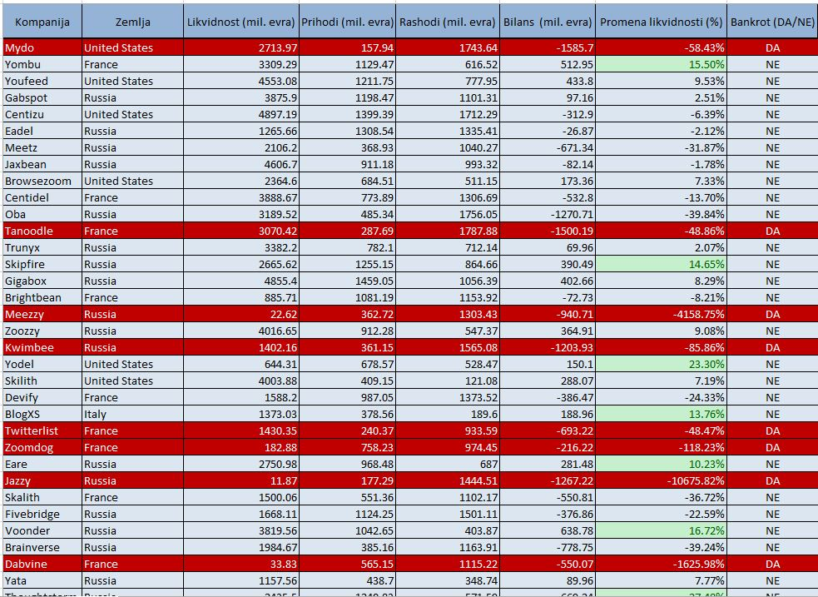
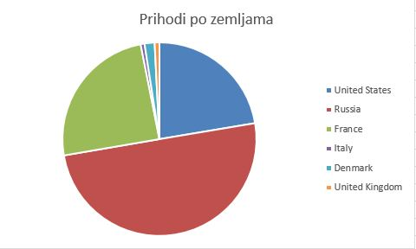
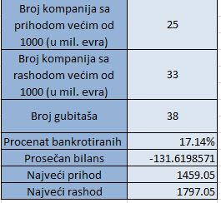
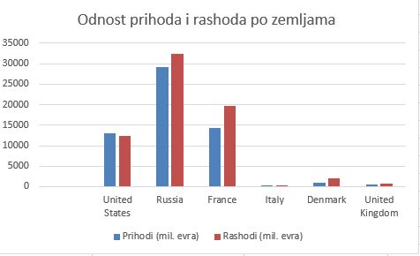
Zadatak
1. Promeniti radnom listu "Sheet 2" ime u "Izveštaj"
2. Formatirati tabelu kao što je prikazano na slici
3. Izračunati bilans (razliku prihoda i rashoda) za svaku kompaniju, kao i procentualnu promenu likvidnosti
4. U kolonu bankrot za svaku kompaniju označiti da li je bankrotirala ili ne. Kompanija je bankrotirala ukoliko ima pad likvidnosti veći od 40%
5. Svim kompanijama koje imaju rast likvidnosti veći od 10% formatirati ćeliju sa procentom rasta kao što je prikazano na slici
6. Formirati tabelu prihoda i rashoda po zemljama kao što je prikazano na slici
7. Na osnovu tabele prihoda i rashoda po zemlji napraviti grafike koji prikazuju odnos prihoda po zemljama, kao i odnos prihoda i rashoda za svaku od zemalja
8. Formirati tabelu koja prikazuje neke od interesantnih podataka kao što je prikazano na slici
9. Napraviti pivot tabelu koja ima omogućenu pretragu po zemljama, a prikazuje prihode, rashode i bilans kompanija, kao što je prikazano na slici

Izvestaj
Kompanija | Zemlja | Likvidnost (mil. evra) | Prihodi (mil. evra) | Rashodi (mil. evra) | Bilans (mil. evra) | Promena likvidnost (%) | Bankrot (DA/NE) | Zemlja | Prihodi (mil. evra) | Rashodi (mil. evra) | Bilans (mil. evra)
Mydo | United States | 2713.97 | 157.94 | 1743.64 | -1585.7 | -58.43% | DA | United States | 13076.23 | 12458.1 | 618.13
Yombu | France | 3309.29 | 1129.47 | 616.52 | 512.95 | 15.50% | NE | France | 14380.62 | 19751.83 | -5371.21
Youfeed | United States | 4553.08 | 1211.75 | 777.95 | 433.8 | 9.53% | NE | Russia | 29208.82 | 32499.23 | -3290.41
Gabspot | Russia | 3875.9 | 1198.47 | 1101.31 | 97.16 | 2.51% | NE | Italy | 378.56 | 189.6 | 188.96 | Broj kompanija s prihodom vecim od 1000 (mil.) | 25
Centizu | United States | 4897.19 | 1399.39 | 1712.29 | -312.9 | -6.39% | NE | Denmark | 976.59 | 1993.61 | -1017.02
Eadel | Russia | 1265.66 | 1308.54 | 1335.41 | -26.87 | -2.12% | NE | United Kingdom | 467.03 | 808.87 | -341.84
Meetz | Russia | 2106.2 | 368.93 | 1040.27 | -671.34 | -31.87% | NE |  |  |  |  | Broj kompanija s rashodm vecim od 1000 (mil.) | 33
Jaxbean | Russia | 4606.7 | 911.18 | 993.32 | -82.14 | -1.78% | NE
Browsezoom | United States | 2364.6 | 684.51 | 511.15 | 173.36 | 7.33% | NE
Centidel | France | 3888.67 | 773.89 | 1306.69 | -532.8 | -13.70% | NE
Oba | Russia | 3189.52 | 485.34 | 1756.05 | -1270.71 | -39.84% | NE |  |  |  |  | Broj gubitasa | 38
Tanoodle | France | 3070.42 | 287.69 | 1787.88 | -1500.19 | -48.86% | DA |  |  |  |  | Procenat bankrotiranih | 17%
Trunyx | Russia | 3382.2 | 782.1 | 712.14 | 69.96 | 2.07% | NE |  |  |  |  | Prosecan bilans | -131.61985714
Skipfire | Russia | 2665.62 | 1255.15 | 864.66 | 390.49 | 14.65% | NE |  |  |  |  | Najveci prihod | 1459.05
Gigabox | Russia | 4855.4 | 1459.05 | 1056.39 | 402.66 | 8.29% | NE |  |  |  |  | Najveci rashod | 1797.05
Brightbean | France | 885.71 | 1081.19 | 1153.92 | -72.73 | -8.21% | NE
Meezzy | Russia | 22.62 | 362.72 | 1303.43 | -940.71 | -4158.75% | DA
Zoozzy | Russia | 4016.65 | 912.28 | 547.37 | 364.91 | 9.08% | NE
Kwimbee | Russia | 1402.16 | 361.15 | 1565.08 | -1203.93 | -85.86% | DA
Yodel | United States | 644.31 | 678.57 | 528.47 | 150.1 | 23.30% | NE
Skilith | United States | 4003.88 | 409.15 | 121.08 | 288.07 | 7.19% | NE
Devify | France | 1588.2 | 987.05 | 1373.52 | -386.47 | -24.33% | NE
BlogXS | Italy | 1373.03 | 378.56 | 189.6 | 188.96 | 13.76% | NE
Odnos prihoda i rashoda
Twitterlist | France | 1430.35 | 240.37 | 933.59 | -693.22 | -48.47% | DA
Zoomdog | France | 182.88 | 758.23 | 974.45 | -216.22 | -118.23% | DA
Eare | Russia | 2750.98 | 968.48 | 687 | 281.48 | 10.23% | NE
Jazzy | Russia | 11.87 | 177.29 | 1444.51 | -1267.22 | -10675.82% | DA
Skalith | France | 1500.06 | 551.36 | 1102.17 | -550.81 | -36.72% | NE
Fivebridge | Russia | 1668.11 | 1124.25 | 1501.11 | -376.86 | -22.59% | NE
Voonder | Russia | 3819.56 | 1042.65 | 403.87 | 638.78 | 16.72% | NE
Brainverse | Russia | 1984.67 | 385.16 | 1163.91 | -778.75 | -39.24% | NE
Dabvine | France | 33.83 | 565.15 | 1115.22 | -550.07 | -1625.98% | DA
Yata | Russia | 1157.56 | 438.7 | 348.74 | 89.96 | 7.77% | NE
Thoughtstorm | Russia | 2435.5 | 1240.83 | 571.59 | 669.24 | 27.48% | NE
Ainyx | Russia | 1699.15 | 760.67 | 441.57 | 319.1 | 18.78% | NE
Kazu | Russia | 1667.24 | 608.39 | 1504.14 | -895.75 | -53.73% | DA
Babblestorm | France | 1029.49 | 1209.78 | 1707.79 | -498.01 | -48.37% | DA
Omba | United States | 3544.96 | 1384.91 | 1647.94 | -263.03 | -7.42% | NE
Oyoloo | United States | 2346.82 | 913.5 | 805.26 | 108.24 | 4.61% | NE
Dablist | France | 2080.52 | 1197.85 | 1396.76 | -198.91 | -9.56% | NE
Skalith | Russia | 4506.96 | 954.09 | 217.15 | 736.94 | 16.35% | NE
Skinix | Russia | 3543.27 | 1190.38 | 1541.8 | -351.42 | -9.92% | NE
Jabbersphere | United States | 453.47 | 888.77 | 1685.07 | -796.3 | -175.60% | DA
Zoonder | Denmark | 3194.15 | 121.36 | 1370.5 | -1249.14 | -39.11% | NE
Jabberstorm | Russia | 2158.95 | 1259.67 | 1439.09 | -179.42 | -8.31% | NE
Oba | Russia | 4923.25 | 951.61 | 363.82 | 587.79 | 11.94% | NE
Linktype | United Kingdom | 3487.95 | 467.03 | 808.87 | -341.84 | -9.80% | NE
Tagfeed | Russia | 2281.83 | 1254.63 | 1445.02 | -190.39 | -8.34% | NE
Topicblab | France | 2077.2 | 643.44 | 593.2 | 50.24 | 2.42% | NE
Roodel | Denmark | 903.84 | 855.23 | 623.11 | 232.12 | 25.68% | NE
Wikivu | France | 2275.48 | 793.61 | 1105.11 | -311.5 | -13.69% | NE
Minyx | Russia | 1711.5 | 1455.22 | 469.81 | 985.41 | 57.58% | NE
Skivee | Russia | 517.45 | 1345.08 | 1797.05 | -451.97 | -87.35% | DA
Skimia | France | 3427.14 | 1291.99 | 1073.9 | 218.09 | 6.36% | NE
Zoomzone | Russia | 3708.41 | 362.42 | 1294.96 | -932.54 | -25.15% | NE
Digitube | United States | 1724.19 | 555.35 | 337.91 | 217.44 | 12.61% | NE
Twitterbeat | Russia | 4273.49 | 534.15 | 1253.08 | -718.93 | -16.82% | NE
Shufflebeat | France | 4877.17 | 1366.61 | 765.49 | 601.12 | 12.33% | NE
Bubblebox | France | 2265.44 | 480.26 | 782.41 | -302.15 | -13.34% | NE
Talane | United States | 2707.02 | 1396.42 | 957.33 | 439.09 | 16.22% | NE
Kwinu | Russia | 242.74 | 946.2 | 301.27 | 644.93 | 265.69% | NE
Skalith | United States | 1243.82 | 1385.37 | 522.1 | 863.27 | 69.40% | NE
Lajo | Russia | 3306.15 | 1097.65 | 292.51 | 805.14 | 24.35% | NE
Dynazzy | United States | 873.54 | 712.44 | 371.66 | 340.78 | 39.01% | NE
Twitternation | Russia | 4129.85 | 611.8 | 855.24 | -243.44 | -5.89% | NE
Abatz | United States | 3496.26 | 1298.16 | 736.25 | 561.91 | 16.07% | NE
Twitterbeat | France | 2985.37 | 105.25 | 435.38 | -330.13 | -11.06% | NE
Innojam | Russia | 4068.41 | 711.38 | 403.31 | 308.07 | 7.57% | NE
Eamia | France | 1993.68 | 917.43 | 1527.83 | -610.4 | -30.62% | NE
Thoughtbeat | Russia | 2208.39 | 383.21 | 483.25 | -100.04 | -4.53% | NE

